EJE 1 PR
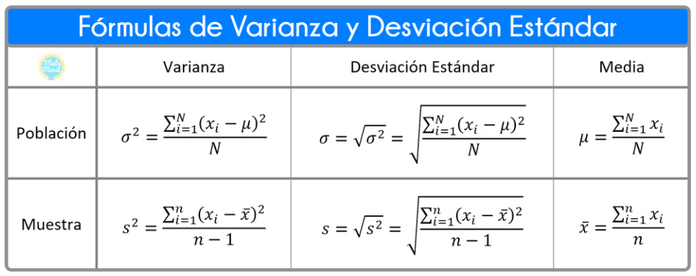
El objetivo de éste ejercicio es resolver el mínimo, máximo, la media, la desviación estandar y general el gráfico de barras y llegar a las posibles conclusiones.
Los datos aquí presentandos, representan la estatura en centímetros para un grupo de 40 personas que viven en Colombia.
Datos no agrupados
146 | 159 | 177 | 150 | 165 | 152 | 173 | 161 | 153 | 169
157 | 148 | 165 | 168 | 157 | 161 | 174 | 154 | 154 | 159
171 | 166 | 163 | 160 | 174 | 165 | 158 | 174 | 167 | 149
154 | 156 | 157 | 170 | 150 | 164 | 158 | 177 | 154 | 173

 | Mínimo |  |  | Datos:
 | Máximo |  |  | Suma de datos:
 |  |  |  | Media (µ)
 |  |  |  | Desviación estandar:
 |  |  |  | Desvest
 |  |  |  | Desvest.M

 | DATOS | FRECUENCIA | X - µ | (X - µ)2 * f

EJE 1 R
El objetivo de éste ejercicio es resolver el mínimo, máximo, la media, la desviación estandar y general el gráfico de barras y llegar a las posibles conclusiones.
Los datos aquí presentandos, representan la estatura en centímetros para un grupo de 40 personas que viven en Colombia.
Datos no agrupados
146 | 159 | 177 | 150 | 165 | 152 | 173 | 161 | 153 | 169
157 | 148 | 165 | 168 | 157 | 161 | 174 | 154 | 154 | 159
171 | 166 | 163 | 160 | 174 | 165 | 158 | 174 | 167 | 149
154 | 156 | 157 | 170 | 150 | 164 | 158 | 177 | 154 | 173

 | Mínimo | 146 |  | Datos: |  | 40
 | Máximo | 177 |  | Suma de datos: |  | 6462
 |  |  |  | Media (µ) |  | 161.55 | 161.55
 |  |  |  | Desviación estandar: |  | 8.5613959142 | 8.5613959142
 |  |  |  | Desvest |  | 8.6704626795
 |  |  |  | Desvest.M |  | 8.6704626795

 | FRECUENCIA
146 | 1
147 | 0
148 | 1
149 | 1
150 | 2
151 | 0
152 | 1
153 | 1
154 | 4
155 | 0
156 | 1
157 | 3
158 | 2
159 | 2
160 | 1
161 | 2
162 | 0
163 | 1
164 | 1
165 | 3
166 | 1
167 | 1
168 | 1
169 | 1
170 | 1
171 | 1
172 | 0
173 | 2
174 | 3
175 | 0
176 | 0
177 | 2
 | DATOS | FRECUENCIA | X - µ | (X - µ)2 * f
 | 146 | 1 | -15.55 | 241.8025
 | 147 | 0 | -14.55 | 0
 | 148 | 1 | -13.55 | 183.6025
 | 149 | 1 | -12.55 | 157.5025
 | 150 | 2 | -11.55 | 266.805
 | 151 | 0 | -10.55 | 0
 | 152 | 1 | -9.55 | 91.2025
 | 153 | 1 | -8.55 | 73.1025
 | 154 | 4 | -7.55 | 228.01
 | 155 | 0 | -6.55 | 0
 | 156 | 1 | -5.55 | 30.8025
 | 157 | 3 | -4.55 | 62.1075
 | 158 | 2 | -3.55 | 25.205
 | 159 | 2 | -2.55 | 13.005
 | 160 | 1 | -1.55 | 2.4025
 | 161 | 2 | -0.55 | 0.605
 | 162 | 0 | 0.45 | 0
 | 163 | 1 | 1.45 | 2.1025
 | 164 | 1 | 2.45 | 6.0025
 | 165 | 3 | 3.45 | 35.7075
 | 166 | 1 | 4.45 | 19.8025
 | 167 | 1 | 5.45 | 29.7025
 | 168 | 1 | 6.45 | 41.6025
 | 169 | 1 | 7.45 | 55.5025
 | 170 | 1 | 8.45 | 71.4025
 | 171 | 1 | 9.45 | 89.3025
 | 172 | 0 | 10.45 | 0
 | 173 | 2 | 11.45 | 262.205
 | 174 | 3 | 12.45 | 465.0075
 | 175 | 0 | 13.45 | 0
 | 176 | 0 | 14.45 | 0
 | 177 | 2 | 15.45 | 477.405
 |  |  |  | 2931.9

EJE 2 R
El objetivo de éste ejercicio es resolver el mínimo, máximo, la media, la desviación estandar y general el gráfico de barras y llegar a las posibles conclusiones.
Los datos aquí presentandos, representan la estatura en centímetros para un grupo de 50 personas que van a la universidad.
Datos no agrupados
173 | 165 | 163 | 167 | 168 | 163 | 170 | 173 | 164 | 170
169 | 167 | 164 | 174 | 162 | 164 | 172 | 172 | 165 | 174
166 | 167 | 160 | 169 | 163 | 165 | 160 | 161 | 162 | 173
173 | 173 | 164 | 163 | 166 | 174 | 161 | 160 | 162 | 170
169 | 171 | 169 | 163 | 167 | 173 | 163 | 173 | 160 | 171

 | Mínimo | 160 |  | Datos: |  | 50
 | Máximo | 174 |  | Suma de datos: |  | 8350
 |  |  |  | Media (µ) |  | 167 | 167
 |  |  |  | Desviación estandar: |  | 4.5033321 | 4.5033320997
 |  |  |  | Desvest |  | 4.5490523795 | 4.5490523795
 |  |  |  | Desvest.M |  | 4.5490523795

 | DATOS | FRECUENCIA | X - µ | (X - µ)^2 * f
 | 160 | 4 | -7 | 196
 | 161 | 2 | -6 | 72
 | 162 | 3 | -5 | 75
 | 163 | 6 | -4 | 96
 | 164 | 4 | -3 | 36
 | 165 | 3 | -2 | 12
 | 166 | 2 | -1 | 2
 | 167 | 4 | 0 | 0
 | 168 | 1 | 1 | 1
 | 169 | 4 | 2 | 16
 | 170 | 3 | 3 | 27
 | 171 | 2 | 4 | 32
 | 172 | 2 | 5 | 50
 | 173 | 7 | 6 | 252
 | 174 | 3 | 7 | 147
 |  |  | Total | 1014

Hoja1
xi | fi | xi fi | xi-mu | (xi-mu)^2 | (xi-mu)^2 fi | Media | 4.96
1 | 1 | 1 | -3.96 | 15.6541 | 15.6541 | Varianza | 3.78
2 | 2 | 4 | -2.96 | 8.7410 | 17.4820 | Desv Estandar | 1.94
3 | 2 | 6 | -1.96 | 3.8280 | 7.6560
4 | 4 | 16 | -0.96 | 0.9149 | 3.6597
5 | 5 | 25 | 0.04 | 0.0019 | 0.0095
6 | 4 | 24 | 1.04 | 1.0888 | 4.3554
7 | 3 | 21 | 2.04 | 4.1758 | 12.5274
8 | 1 | 8 | 3.04 | 9.2628 | 9.2628
9 | 1 | 9 | 4.04 | 16.3497 | 16.3497
Totales | 23 | 114 | 0.39 | 60.02 | 86.95652

